Генератор паролей
 | Задание | Разработать набор из 8 тестовых кейсов для проверки корректности работы генератора паролей http://www.onlinepasswordgenerator.ru/ (как выглядит генератор паролей показано ниже)

 | 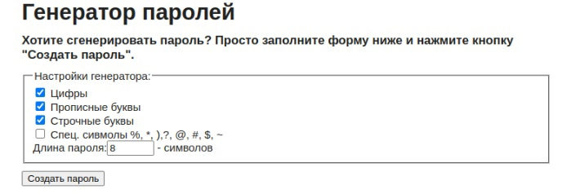

 | Примечание. Предполагается что перед тестами систему приводят в тестируемое состояние, а после возвращают в исходное состояние
 | Примечание. Используйте рандомные данные по возможности, для избегания эффекта пестицида

 | Название каждого тест кейса должно быть уникальным. Чтобы опытный тестер НЕ заглядывая в ШАГИ должен сразу понять что нужно проверить.
 | Использовать обезличенные формулировки — "Выполнить, загрузить" лучше чем "выполните"
 | Избегать расплывчатых формулировок "корректный", "некорректный" и тд
 | Тест кейсы делать независимыми друг от друга.
 | НЕ используйте формулировку "проверка того что" в названии
 | Тесты располагать от самых приоритетных к менее приоритетным

 | Тест сьют - группа тест-кейсов, обьединненая по общему признаку
 | Тест кейс - последовательность действий, направленная на проверку какого-либо функционала

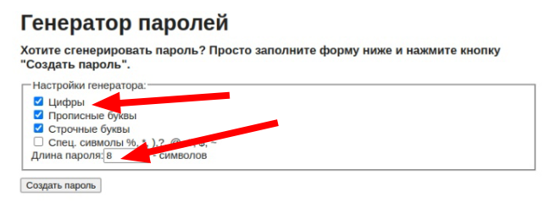
Номер Тест кейса / ID | Название | Предварительные шаги | Шаги | Данные | Ожидаемый результат | attach: | Фактический результат
1 | При клике на кнопку "Создать пароль" генерируется 10 вариантов паролей | Открыть генератор паролей | Выбрать в генераторе одну из групп символов | Примеры: Цифры Прописные буквы | Чекбокс у выбранной группы отмечается галочкой
 |  |  | Установить длину пароля | Примеры: 8 10
 |  |  | Клик "Создать пароль" |  | 1. В результате отображается 10 сгенерированных паролей

2 | Сгенерированные пароли состоят из выбранных групп символов | Открыть генератор паролей | Выбрать в генераторе группы символов | Примеры: Цифры Прописные буквы Строчные буквы Спец символы | Чекбокс у выбранной группы отмечается галочкой
 |  |  | Установить длину пароля | Примеры: 8 10
 |  |  | Клик "Создать пароль" |  | 1. Все сгенерированные пароли содержат символы выбранных групп символов

3 | Каждый пароль включает хотя бы один символ из каждой группы | Открыть генератор паролей | Выбрать в генераторе группы символов | Примеры: Цифры Прописные буквы Строчные буквы Спец символы | Чекбокс у выбранной группы отмечается галочкой
 |  |  | Установить длину пароля | Примеры: 8 10
 |  |  | Клик "Создать пароль" |  | 1. Все сгенерированные пароли содержат символы выбранных групп символов

4 | Длина сгенерированного пароля соответствует числу, введённому в поле "длина пароля". Минимум 8 символов. | Открыть генератор паролей | Выбрать в генераторе одну из групп символов | Примеры: Цифры Прописные буквы | Чекбокс у выбранной группы отмечается галочкой
 |  |  | Установить длину пароля | Примеры: 8 10
 |  |  | Клик "Создать пароль" |  | 1. Длина у всех сгенерированных паролей соответствует числу, введённому в соответствующее текстовое поле.

5 | При повторном клики кнопки “Создать пароль” генерируются новые пароли. | Открыть генератор паролей | Выбрать в генераторе одну из групп символов | Примеры: Цифры Прописные буквы | Чекбокс у выбранной группы отмечается галочкой
 |  |  | Установить длину пароля | Примеры: 8 10
 |  |  | Клик "Создать пароль" |  | 1. В результате отображается 10 сгенерированных паролей
 |  |  | Повторный клик "Создать пароль" |  | 1. В результате отображается новых 10 сгенерированных паролей

6 | По умолчанию сгенерированные пароли состоят из определенных групп символов. | Открыть генератор паролей | Установить длину пароля | Длина установлена равной 8 символам.
 |  |  | Клик "Создать пароль" |  | 1. Чекбокс у группы символов: Цифры, Прописные буквы, Строчные буквы автоматически отмечается галочкой
 |  |  |  |  | 2. В результате отображается 10 сгенерированных паролей
 |  |  |  |  | 3. Все сгенерированные пароли содержат символы из выбранных групп символов

7 | При клике сгенерировать пароль длиной 101 символ появляется ошибка | Открыть генератор паролей | Установить длину пароля | Примеры: 101
 |  |  | Клик "Создать пароль" |  | 1.Появляется сообщение об ошибке "длина пароля ограничена 100 символами"

8 | При клике сгенерировать пароль без указания группы символов и длины появляется ошибка | Открыть генератор паролей | Клик "Создать пароль" |  | 1. Чекбокс у группы символов: Цифры, Прописные буквы, Строчные буквы автоматически отмечается галочкой
 |  |  |  |  | 2. В поле "длина пароля" появляется цифра 6
 |  |  |  |  | 3.Появляется сообщение об ошибке "введите число от 1 до 100"

